Karte
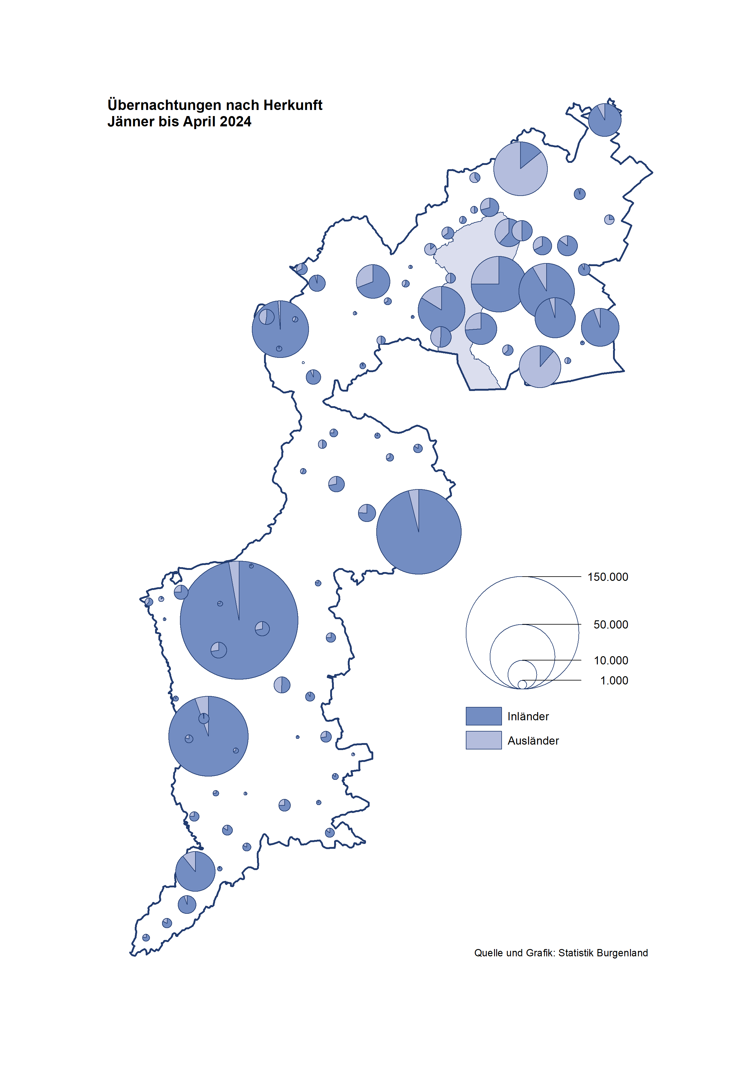

Bgld
Ankünfte nach Unterkunftsart |  |  |  |  |  |  |  | Übernachtungen nach Unterkunftsart |  |  |  |  |  |  |  | Daten für Grafik 2:
April 2024 |  |  |  |  |  |  |  | April 2024 |  |  |  |  |  |  |  |  | Monat | 2024 | 2023 | Ø 2012-2022 | 2022 | 2021 | 2020 | 2019 | 2018 | 2017 | 2016 | 2015 | 2014 | 2013 | 2012

Unterkunftsart | Ankünfte |  |  |  |  |  |  | Unterkunftsart | Übernachtungen |  |  |  |  |  |  |  |  | 708,198 | 3,146,244 | 2,884,016 | 2,935,453 | 2,510,061 | 2,287,961 | 3,144,232 | 3,050,564 | 3,092,657 | 3,084,025 | 2,914,691 | 2,912,637 | 2,853,243 | 2,938,655
 | Inländer |  | Ausländer |  | insgesamt |  |  |  | Inländer |  | Ausländer |  | insgesamt
 | 2023 | 2024 | 2023 | 2024 | 2023 | 2024 | % |  | 2023 | 2024 | 2023 | 2024 | 2023 | 2024 | % | Jänner | 1 | 149,504 | 138,816 | 127,704 | 115,620 | 29,476 | 145,353 | 142,561 | 145,246 | 145,386 | 144,674 | 134,038 | 133,981 | 132,179 | 136,230
 |  |  |  |  |  |  |  |  |  |  |  |  |  |  |  | Feber | 2 | 158,520 | 140,234 | 129,390 | 121,086 | 34,472 | 151,431 | 140,588 | 142,295 | 142,728 | 145,581 | 135,782 | 142,631 | 131,305 | 135,387
Burgenland | 67,673 | 64,576 | 17,672 | 17,281 | 85,345 | 81,857 | -4.1% | Burgenland | 179,621 | 167,580 | 42,229 | 41,542 | 221,850 | 209,122 | -5.7% | März | 3 | 191,052 | 149,745 | 138,018 | 138,364 | 45,792 | 64,358 | 163,253 | 168,732 | 155,317 | 173,021 | 148,988 | 147,200 | 164,265 | 148,907
Gewerbl. Beherbergungsbetrieb | 50,578 | 47,427 | 13,253 | 12,768 | 63,831 | 60,195 | -5.7% | Gewerbl. Beherbergungsbetrieb | 108,515 | 97,117 | 28,564 | 27,742 | 137,079 | 124,859 | -8.9% | April | 4 | 209,122 | 221,850 | 181,872 | 227,240 | 50,285 | 5,072 | 244,826 | 224,025 | 232,034 | 202,440 | 201,029 | 212,756 | 185,187 | 215,698
5/4-Stern | 35,542 | 33,508 | 7,244 | 7,702 | 42,786 | 41,210 | -3.7% | 5/4-Stern | 79,827 | 71,517 | 16,191 | 17,206 | 96,018 | 88,723 | -7.6% | Mai | 5 |  | 280,173 | 258,657 | 290,079 | 158,476 | 46,179 | 283,418 | 306,488 | 278,950 | 328,809 | 292,559 | 285,056 | 297,188 | 278,023
3-Stern | 12,734 | 12,512 | 3,477 | 3,172 | 16,211 | 15,684 | -3.3% | 3-Stern | 24,259 | 23,221 | 8,372 | 7,452 | 32,631 | 30,673 | -6.0% | Juni | 6 |  | 438,324 | 310,409 | 341,645 | 333,648 | 233,437 | 353,757 | 312,160 | 347,452 | 298,750 | 304,686 | 319,646 | 276,693 | 292,628
2/1-Stern | 2,302 | 1,407 | 2,532 | 1,894 | 4,834 | 3,301 | -31.7% | 2/1-Stern | 4,429 | 2,379 | 4,001 | 3,084 | 8,430 | 5,463 | -35.2% | Juli | 7 |  | 417,126 | 427,499 | 407,558 | 472,159 | 447,640 | 430,134 | 431,967 | 436,808 | 437,717 | 417,086 | 403,168 | 408,674 | 409,575
Privatquartier nicht auf Bauernhof | 1,846 | 1,955 | 665 | 624 | 2,511 | 2,579 | 2.7% | Privatquartier nicht auf Bauernhof | 3,756 | 3,654 | 2,040 | 2,151 | 5,796 | 5,805 | 0.2% | Aug | 8 |  | 487,313 | 506,682 | 470,298 | 557,336 | 546,671 | 513,292 | 486,508 | 503,565 | 510,434 | 483,048 | 494,104 | 488,499 | 519,743
Privatquartier auf Bauernhof | 875 | 1,065 | 287 | 281 | 1,162 | 1,346 | 15.8% | Privatquartier auf Bauernhof | 1,806 | 2,167 | 1,036 | 853 | 2,842 | 3,020 | 6.3% | Sept | 9 |  | 311,564 | 302,431 | 294,755 | 360,851 | 369,853 | 301,838 | 294,404 | 306,558 | 299,008 | 282,739 | 260,716 | 264,879 | 291,135
Campingplatz | 8,042 | 8,485 | 1,351 | 1,793 | 9,393 | 10,278 | 9.4% | Campingplatz | 19,806 | 19,963 | 3,287 | 4,985 | 23,093 | 24,948 | 8.0% | Okt | 10 |  | 227,566 | 217,801 | 230,442 | 257,755 | 203,553 | 225,667 | 217,367 | 218,450 | 217,470 | 203,272 | 206,019 | 203,858 | 211,959
Kurheim der Sozialvers.träger | 517 | 579 | 1 | 2 | 518 | 581 | 12.2% | Kurheim der Sozialvers.träger | 11,295 | 11,556 | 26 | 21 | 11,321 | 11,577 | 2.3% | Nov | 11 |  | 183,404 | 161,467 | 164,130 | 126,150 | 46,036 | 193,867 | 183,958 | 181,241 | 179,370 | 171,475 | 171,477 | 179,421 | 179,009
Private und öffentliche Kurheime | 1,358 | 1,544 | 21 | 16 | 1,379 | 1,560 | 13.1% | Private und öffentliche Kurheime | 24,731 | 25,852 | 155 | 134 | 24,886 | 25,986 | 4.4% | Dez | 12 |  | 150,129 | 122,088 | 134,236 | 83,661 | 28,378 | 151,031 | 137,414 | 144,168 | 146,751 | 139,989 | 135,883 | 121,095 | 120,361
Jugendherberge | 299 | 223 | 5 | 3 | 304 | 226 | -25.7% | Jugendherberge | 580 | 538 | 10 | 27 | 590 | 565 | -4.2%
Ferienwohnung, Ferienhaus | 3,721 | 3,046 | 1,908 | 1,557 | 5,629 | 4,603 | -18.2% | Ferienwohnung, Ferienhaus | 8,174 | 6,313 | 6,593 | 4,976 | 14,767 | 11,289 | -23.6% | Überschrift1: | Übernachtungen im April nach Unterkunftsarten
Sonstige Unterkunft | 437 | 252 | 181 | 237 | 618 | 489 | -20.9% | Sonstige Unterkunft | 958 | 420 | 518 | 653 | 1,476 | 1,073 | -27.3%
 |  |  |  |  |  |  |  |  |  |  |  |  |  |  |  | Nur gelbe Zellen eingeben, Rest sind Formeln!

Übernachtungen nach Monaten
 | Ø 2012-2022 | 2023 | 2024
Jänner | 127,704 | 138,816 | 149,504
Feber | 129,390 | 140,234 | 158,520
März | 138,018 | 149,745 | 191,052
April | 181,872 | 221,850 | 209,122
Mai | 258,657 | 280,173
Juni | 310,409 | 438,324
Juli | 427,499 | 417,126
Aug | 506,682 | 487,313
Sept | 302,431 | 311,564
Okt | 217,801 | 227,566
Nov | 161,467 | 183,404
Dez | 122,088 | 150,129
Übernachtungen im April nach Unterkunftsarten
 |  |  |  |  |  |  |  |  |  |  |  |  |  |  |  | Daten für Grafik 1:
 |  |  |  |  |  |  |  |  |  |  |  |  |  |  |  |  | 2024 | 2023
 |  |  |  |  |  |  |  |  |  |  |  |  |  |  |  | 5/4-Stern | 88,723 | 96,018
 |  |  |  |  |  |  |  |  |  |  |  |  |  |  |  | 3-Stern | 30,673 | 32,631
 |  |  |  |  |  |  |  |  |  |  |  |  |  |  |  | 2/1-Stern | 5,463 | 8,430
 |  |  |  |  |  |  |  |  |  |  |  |  |  |  |  | Privatquartier | 8,825 | 8,638
 |  |  |  |  |  |  |  |  |  |  |  |  |  |  |  | Campingplatz | 24,948 | 23,093
 |  |  |  |  |  |  |  |  |  |  |  |  |  |  |  | Kurheim, Erhol. | 37,563 | 36,207
 |  |  |  |  |  |  |  |  |  |  |  |  |  |  |  | Sonst. Unterk. | 12,927 | 16,833

 |  |  |  |  |  |  |  |  |  |  |  |  |  |  |  | Kontrolle | 209,122 | 221,850

Gem20
Die 20 Gemeinden mit den meisten Übernachtungen
April 2024

Gemeinde | Ankünfte |  |  | Übernachtungen
 | 2023 | 2024 | % | 2023 | 2024 | %

Bad Tatzmannsdorf | 9,051 | 8,791 | -2.9% | 40,283 | 40,609 | 0.8%
Podersdorf a. See | 10,684 | 11,493 | 7.6% | 25,061 | 26,746 | 6.7%
Stegersbach | 6,304 | 6,535 | 3.7% | 16,403 | 15,747 | -4.0%
Lutzmannsburg | 10,103 | 6,980 | -30.9% | 22,770 | 14,807 | -35.0%
Bad Sauerbrunn | 686 | 817 | 19.1% | 9,105 | 9,846 | 8.1%
Rust | 3,882 | 3,842 | -1.0% | 10,181 | 9,780 | -3.9%
Illmitz | 3,220 | 3,952 | 22.7% | 8,486 | 9,230 | 8.8%
Parndorf | 6,861 | 6,073 | -11.5% | 10,112 | 8,827 | -12.7%
Frauenkirchen | 5,263 | 4,796 | -8.9% | 10,654 | 8,654 | -18.8%
Sankt Andrä a. Zicksee | 488 | 649 | 33.0% | 4,496 | 5,536 | 23.1%
Jennersdorf | 2,856 | 2,405 | -15.8% | 6,007 | 4,856 | -19.2%
Pamhagen | 522 | 1,331 | 155.0% | 2,238 | 4,706 | 110.3%
Andau | 3,632 | 2,833 | -22.0% | 5,609 | 4,032 | -28.1%
Mörbisch a. See | 1,753 | 1,640 | -6.4% | 4,140 | 3,838 | -7.3%
Eisenstadt | 1,942 | 2,350 | 21.0% | 3,345 | 3,683 | 10.1%
Neusiedl a. See | 2,137 | 1,812 | -15.2% | 4,130 | 3,373 | -18.3%
Kittsee | 222 | 227 | 2.3% | 3,914 | 3,328 | -15.0%
Jois | 1,402 | 1,194 | -14.8% | 3,095 | 2,318 | -25.1%
Gols | 692 | 1,086 | 56.9% | 1,554 | 1,920 | 23.6%
Weiden a. See | 336 | 993 | 195.5% | 744 | 1,915 | 157.4%

Die 10 Gemeinden mit den meisten Übernachtungen im April
 |  |  |  |  |  |  |  | Daten für Grafik: | 2023 | 2024 | 2023 | 2024
 |  |  |  |  |  |  | 1 | Bad Tatzmannsdorf | 40,283 | 40,609 | 18.2 | 19.4
 |  |  |  |  |  |  | 2 | Podersdorf a. See | 25,061 | 26,746 | 11.3 | 12.8
 |  |  |  |  |  |  | 3 | Stegersbach | 16,403 | 15,747 | 7.4 | 7.5
 |  |  |  |  |  |  | 4 | Lutzmannsburg | 22,770 | 14,807 | 10.3 | 7.1
 |  |  |  |  |  |  | 5 | Bad Sauerbrunn | 9,105 | 9,846 | 4.1 | 4.7
 |  |  |  |  |  |  | 6 | Rust | 10,181 | 9,780 | 4.6 | 4.7
 |  |  |  |  |  |  | 7 | Illmitz | 8,486 | 9,230 | 3.8 | 4.4
 |  |  |  |  |  |  | 8 | Parndorf | 10,112 | 8,827 | 4.6 | 4.2
 |  |  |  |  |  |  | 9 | Frauenkirchen | 10,654 | 8,654 | 4.8 | 4.1
 |  |  |  |  |  |  | 10 | Sankt Andrä a. Zicksee | 4,496 | 5,536 | 2.0 | 2.6
 |  |  |  |  |  |  |  | restliche Gemeinden | 64,299 | 59,340 | 29.0 | 28.4

 |  |  |  |  |  |  |  | Insgesamt | 221,850 | 209,122 | 100.0 | 100.0

 |  |  |  |  |  |  |  | Überschrift: | Die 10 Gemeinden mit den meisten Übernachtungen im April

